Graphique 1
GRAPHIQUE 1 – Effort de recherche des entreprises entre 2008 et 2018 (en % du PIB)

 | Tableau source | 2008 | 2009 | 2010 | 2011 | 2012 | 2013 | 2014 | 2015 | 2016 | 2017 | 2018 (p)
 | Dépenses intérieures de R&D des entreprises | 1.29 | 1.36 | 1.38 | 1.40 | 1.44 | 1.44 | 1.45 | 1.44 | 1.45 | 1.44 | 1.44

( p ) : donnée provisoire
Champ : ensemble des entreprises localisées en France
Sources : MESRI - SIES et Insee.

Graphique 2
GRAPHIQUE 2 – Effectifs de R&D et chercheurs en ETP en 2018 (p)
 |  | Chercheurs | Personnels de | Total | % chercheurs
 |  | en ETP | soutien en ETP | en ETP
 | Outre-mer | 216 | 183 | 399 | 54%
 | Centre-Val de Loire | 4,090 | 3,350 | 7,440 | 55%
 | Normandie | 4,348 | 3,782 | 8,131 | 53%
 | Bourgogne - Franche-Comté | 4,825 | 3,969 | 8,794 | 55%
 | Grand Est | 5,113 | 4,281 | 9,394 | 54%
 | Hauts-de-France | 5,232 | 4,261 | 9,493 | 55%
 | Bretagne | 7,256 | 2,913 | 10,169 | 71%
 | Pays de la Loire | 6,239 | 4,438 | 10,677 | 58%
 | Nouvelle-Aquitaine | 8,199 | 5,484 | 13,683 | 60%
 | Paca et Corse | 12,550 | 4,850 | 17,399 | 72%
 | Occitanie | 19,501 | 7,454 | 26,955 | 72%
 | Auvergne-Rhône-Alpes | 25,274 | 15,942 | 41,216 | 61%
 | Île-de-France | 84,942 | 26,879 | 111,820 | 76%

La Corse est regroupée avec la région Paca pour des raisons de secret statistique.
(p) : données provisoires - ETP : Equivalent Temps Plein
Champ : ensemble des entreprises localisées en France
Source : MESRI - SIES.

Carte 1
CARTE 1 – Dépenses intérieures de R&D des entreprises par région en 2018 (p) - France métropolitaine

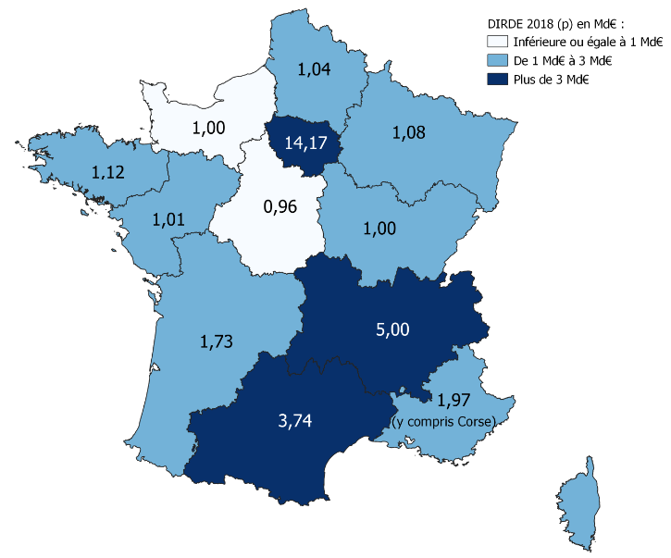

 | REGION | DIRDE 2018 (p) en Md€
 | Auvergne-Rhône-Alpes | 5.00
 | Bourgogne - Franche-Comté | 1.00
 | Bretagne | 1.12
 | Centre-Val de Loire | 0.96
 | Grand Est | 1.08
 | Hauts-de-France | 1.04
 | Île-de-France | 14.17
 | Normandie | 1.00
 | Nouvelle-Aquitaine | 1.73
 | Occitanie | 3.74
 | Outre-mer | 0.03
 | Paca et Corse | 1.97
 | Pays de la Loire | 1.01

La Corse est regroupée avec la région Paca pour des raisons de secret statistique.
(p) : données provisoires
Champ : ensemble des entreprises localisées en France métropolitaine.
Source : MESRI-SIES.

